Sheet1
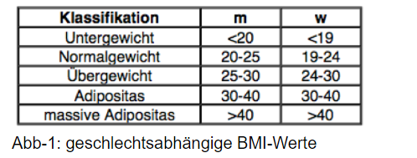
Gewicht | Grösse | BMI | w | m
50 | 1.75 | 16.326530612 | Untergewichtig | analog
59 | 1.75 | 19.265306122 | Normalgewicht
80 | 1.75 | 26.12244898 | Übergewicht
110 | 1.76 | 35.511363636 | Adipositas
95 | 1.75 | 31.020408163 | Adipositas
130 | 1.75 | 42.448979592 | massive Adipositas

